JS-ES6
Enhance oject literial
Ví dụ: | var h
 | var g
 | var sum = {h,
 | g,
 | get(){return name;}}
 | sum chính là 1 Enhance object literial

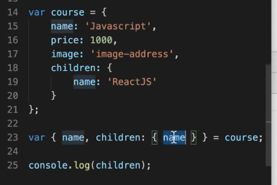
Destructuring
phân rã object với array: tách các phần tử của object hoặc array ra thành các phần tử riêng rẻ mà k cần đi qua object hoặc array đó
 | Bình thường |  |  |  |  |  | Sử dụng destructuring
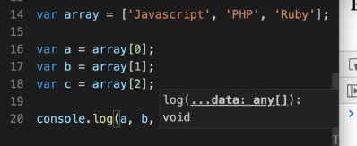
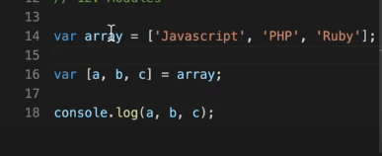
 |  |  |  |  |  |  |  |  | Hay dùng để lấy ra chỉ 1 phần tử trong object hoặc array
 |  |  |  |  |  |  |  |  | Có thể lấy từng nhiều object lồng nhau
 |  |  |  |  |  |  |  |  | bằng cách name : {}
 |  |  |  |  |  |  |  |  | đổi tên được bằng cách name:new_name

 |  |  |  |  |  |  | nếu lấy 2 phần tử thì bỏ b đi . Vẫn để im dấu ,
Rest |  |  |  |  |  |  |  | Hay dùng để xóa 1 key trong object hoặc mảng
sử dụng cùng destructuring nhưng là lấy ra những phần tử còn lại trong object hoặc array |  |  |  |  |  |  |  | Định nghĩa tham số

 | var [a, …rest] = array
 | nó sẽ bỏ phần tử a trong mảng đi và lấy ra những thằng còn lại

Spread
hay dùng để nối array
dùng … sẽ bỏ đi dấu ngoặc trước array đó đi
Tương tự với object cũng thế

Khi sử dụng truyền tham số thì sẽ là spread

Module trong javascript
sử dụng import để nạp vào
nhưng phải có export để các function khác có thể dùng được
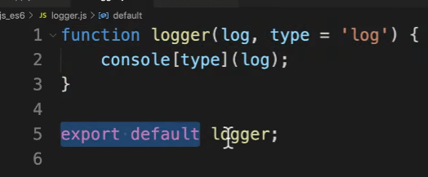

 | Chú ý : 1 module chỉ export được 1 biến default (còn có thể export nhiều giá trị khác nữa)

Mảng
 | Mảng là 1 loại đối tượng toàn cục sử dụng để lưu trữ dữ liệu
 | Nó bao gồm 1 tập hợp hoặc danh sách có thứ tự chưa không hoặc nhiều kiểu dữ liệu
 | Nó sử dụng index được đánh số bắt đầu từ 0 để truy cập vào các phần tử
 | Cách dùng mảng:
 |  | Tạo mảng: sử dụng kí tự []
 |  | Truy cập phần tử trong mảng: |  |  | tên_mảng[0] sẽ truy cập vào phần tử đầu tiên , nếu không tồn tại trả về undefined
 | Các phương thức:
 |  | push() | thêm 1 phần tử vào cuối mảng trả về độ dài mới của mảng
 |  | unshift() | thêm phần tử vào đầu mảng
 |  | splice(vị trí index cần xóa,số phần tử muốn xóa,...) | xóa 1 phần tử cụ thể khỏi mang từ tham số thứ 3 trở đi sẽ thêm vào mảng
 |  | pop() | xóa phần tử cuối mảng
 |  | shift() | xóa phần tử đầu tiên của mảng
 |  | concat() | nối các mảng với nhau , mảng 2 sẽ gộp vào với mảng 1
 |  |  | mangr1.concat(mang2)
 |  | slice(index_start,index_end) | cắt mảng nó sẽ cắt từ chỉ số index trở đi chỉ giữ lại phần tử trước từ chỉ số index đó đến index_end. Index_end mà k có thì coi như đến hết mảng

Function |  |  | Hàm là 1 khối mã để làm 1 việc cụ thể gì đó
 |  |  | Các tính chất của hàm
 |  |  |  | Không thực thi khi định nghĩa
 |  |  |  | Thực thi khi gọi
 |  |  |  | Có thể nhận tham số
 |  |  |  | Có thể trả về 1 giá trị
 |  |  | Quy tắc đặt tên hàm
 |  |  |  | a-zA-Z_0-9$ |  | Số không được lên đầu tiên
 |  |  | Argruments là 1 đối tượng giống như mảng trong JS, nó chứa các tham số đã truyền vào hàm trong JS
 |  |  |  | chỉ dùng bên trong hàm và k sử dụng bởi arrow function
 |  |  | Hàm không có return sẽ trả về undefined , sau khi return các dòng sau đó sẽ k chạy nữa
 |  |  | Khi định nghĩa 2 function cùng tên cái nào định nghĩa sau khi gọi sẽ chạy cái định nghĩa sau

Object |  |  | Trong JS có các kiểu đl: Number,string boolean,undefined,null , và Object
 |  |  | Khai báo name_object = {key: 'value',….}
 |  |  | Object constructor như bản thiết kế từ đó dễ dàng dựng lên các object theo bản thiết kế đó

Array method
 |  | map(function, index) | lặp qua từng phần tử trong mảng với tham số truyền vào 1 function
 |  | reduce(function,) | duyệt qua các phần tử trong mảng

HTML DOM

DOM
document.getelement()
 | To nhất là document đại diện cho trang web , bên dưới là các node - có thể node element node attribute note text
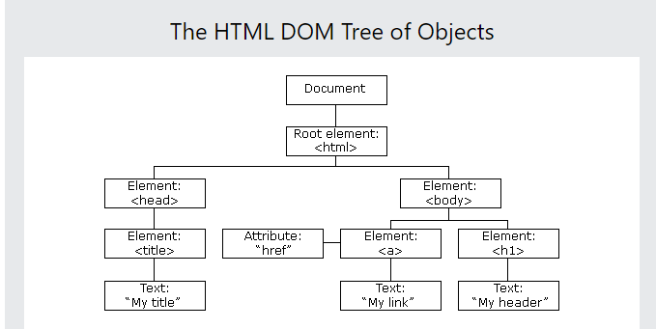

 | Tạo ra như C# bằng cách
 | React.createElement()
 | Sau khi tạo thì thực hiện render ra html bằng thư viện reactDOM

 | ReactDOm là cầu nối cho React thực hiện render cho react

JSX | = Javascript XML
 | Có thể hỗ trợ viết javascript trong html
 | Cần sử dụng thư viên trung gian để chuyển đổi cú pháp js sang html được đó là babel

